Перечень
Перечень проектов народных инициатив на 2015 год
 | Зиминского городского муниципального образования
(наименование городского округа, поселения)

№ п/п | Наименование мероприятия | Срок реализации | Объем финансирования - всего, руб. | в том числе из: |  | ФОТО
 |  |  |  |  |  | ДО | ПОСЛЕ
 |  |  |  | областного бюджета, руб. | местного бюджета, руб.
1 | Благоустройство сквера в районе автостанции (пер. Коммунальный, 5а) | до 15 декабря 2015 г. | 1,980,000.00 | 1,980,000.00 | 0.00 | 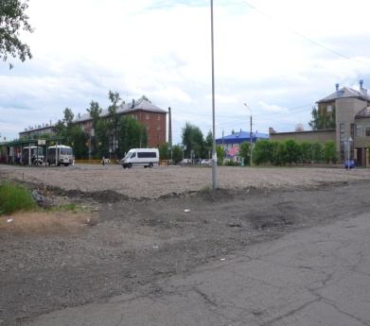 | 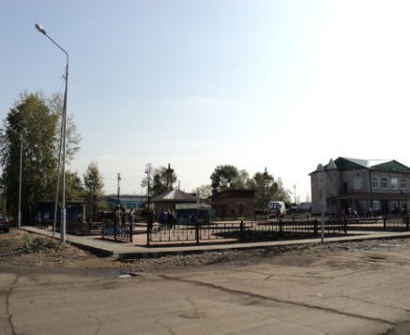
2 | Устройство пешеходной дорожки по ул. Садовая (от магазина "Сентябрь" до проезда между домами № 79 и № 81 ул. Куйбышева, 253 м.) |  | 405,778.14 | 405,778.14 | 0.00 | 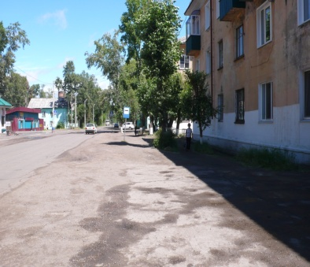 | 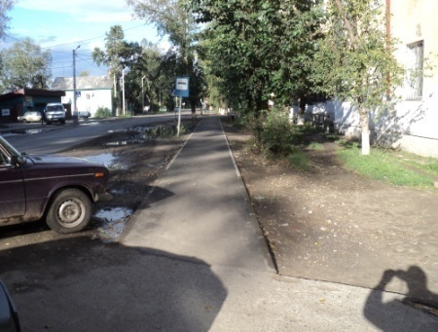
3 | Устройство пешеходной дорожки по аллее до привокзальной площади (160 м.) |  | 575,321.18 | 575,321.18 | 0.00 | 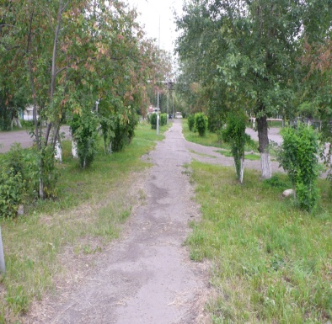 | 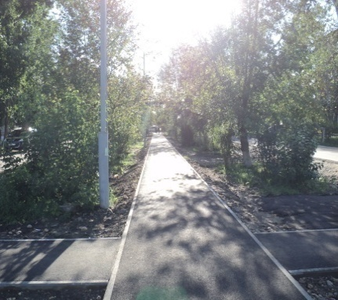
4 | Устройство пешеходной дорожки по пер. Школьный (от ул. Калинина до МБОУ СОШ № 9, 155 м.) |  | 371,450.00 | 371,450.00 | 0.00 | 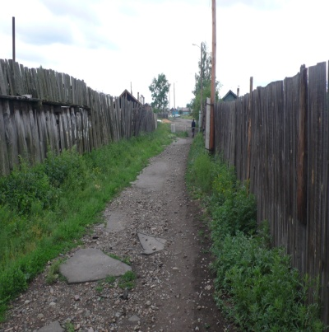 | 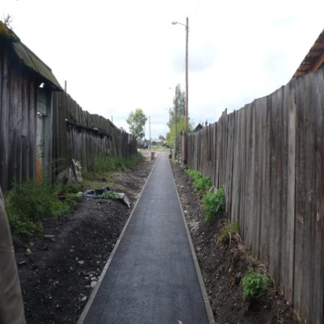
5 | Текущий ремонт чаши фонтана в сквере "Космонавтов" |  | 100,000.00 | 100,000.00 | 0.00 | 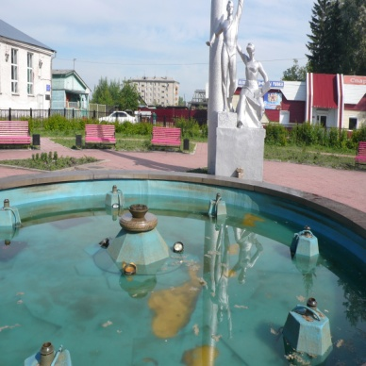 | 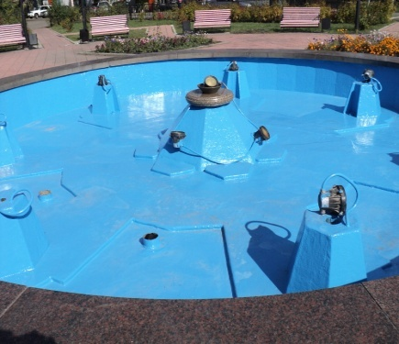
6 | Выполнение работ по уличному освещению в м-не "Ангарский" - парковая зона (от ГДК "Горизонт" до д. №3, 1150 м. ) |  | 709,181.82 | 334,270.82 | 374,911.00 | 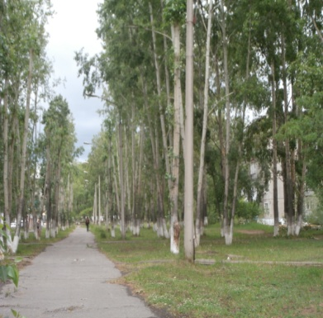 | 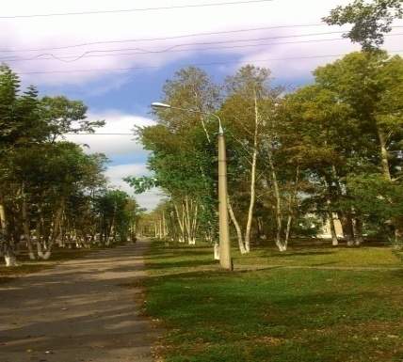
7 | Приобретение трактора МТЗ-82 в муниципальное бюджетное учреждение «Автопарк администрации г. Зимы» для осуществления дорожной деятельности. |  | 1,287,000.00 | 1,287,000.00 | 0.00 | 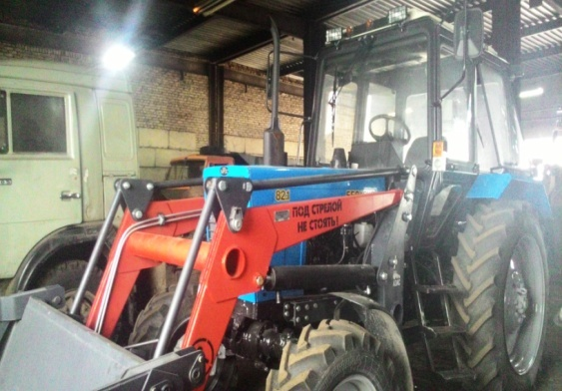
8 | Обустройство теплого туалета в МБОУ "Зиминский лицей" |  | 1,300,000.00 | 1,300,000.00 | 0.00 | 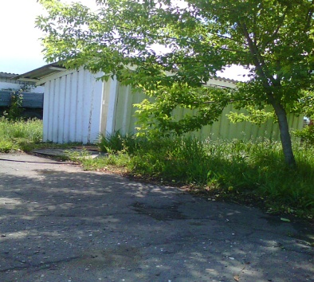 | 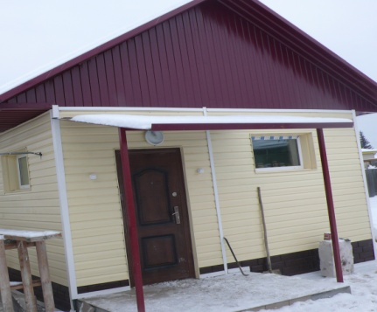
9 | Открытие дополнительной группы в МБДОО "Детский сад № 4" на 25 человек |  | 769,479.86 | 769,479.86 | 0.00 | 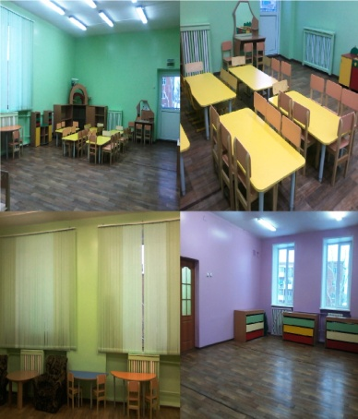 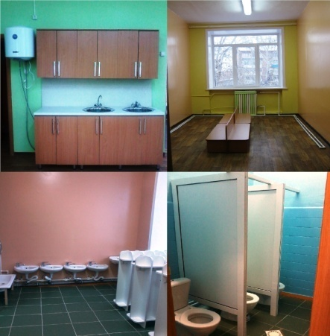
ИТОГО: |  |  | 7,498,211.00 | 7,123,300.00 | 374,911.00

Лист1
